wykresy PL_UE 44_18
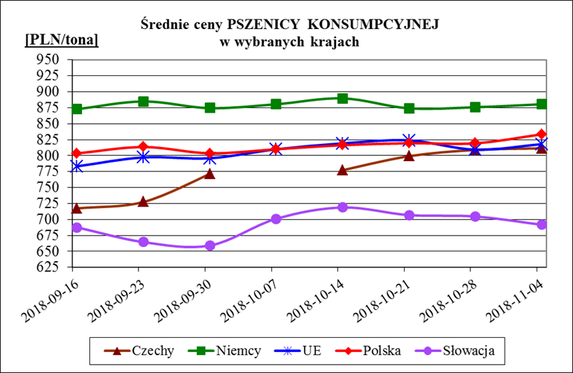
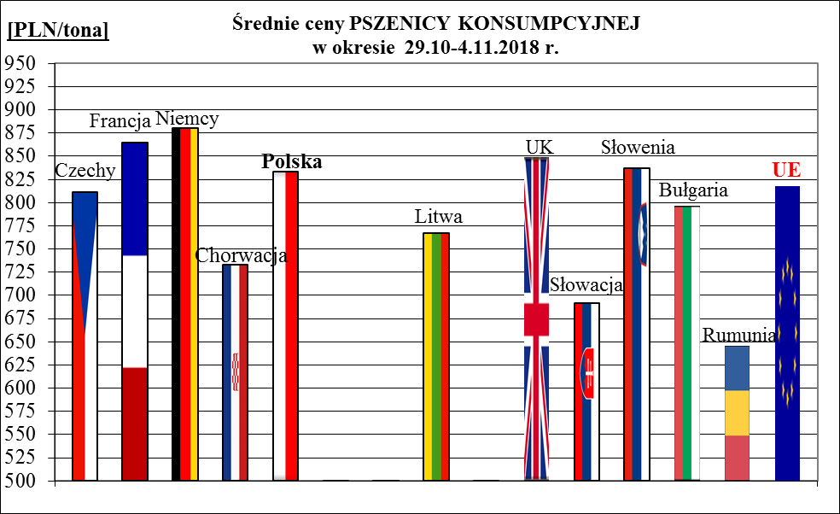
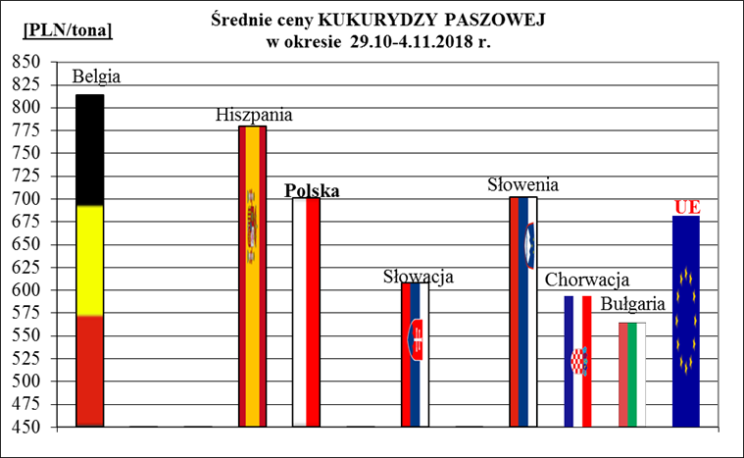
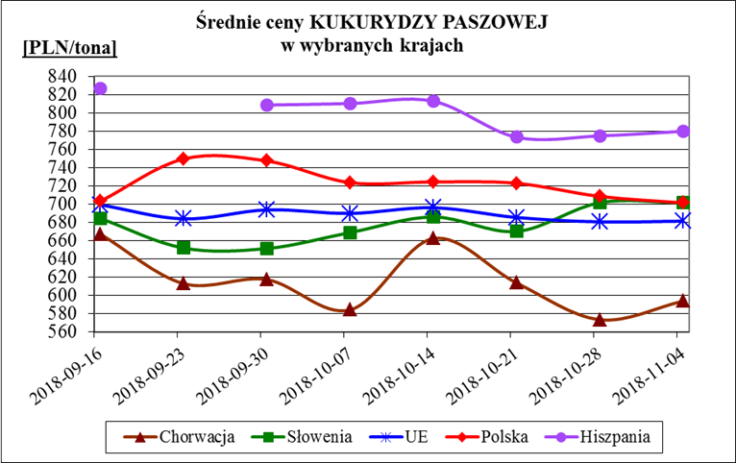
Porównanie średnich cen ziarna w Polsce i w UE za okres: | 29 października - 4 listopada 2018r.

